Лист1
Прізвище Ім'я |  |  |  |  | Група

ДОСЛІДЖЕННЯ МЕХАНІЧНИХ ХАРАКТЕРИСТИК АСИНХРОННИХ ЕЛЕКТРОДВИГУНІВ ІЗ КОРОТКОЗАМКНЕНИМ РОТОРОМ
Мета роботи: Отримати дослідним шляхом і вивчити механічну характеристику асинхронного електродвигуна (АД) з короткозамкненим ротором.

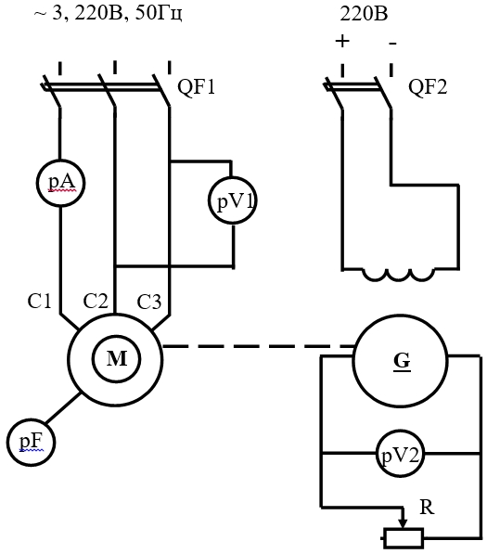

Рисунок 1 – Схема установки для дослідження механічної характеристики АД
Таблиця 1 – Результати дослідів і розрахунків

Результати дослідів |  |  |  | Результати розрахунків
І |  | п | F | М | ω
А |  | об/хв | Н | Н∙м | с -1

По отриманим результатам визначити:
Кутову швидкість по формулі:

Обертаючий момент
М = F∙L,
де L – відстань від осі вала до точки прикладення сили, м
L = 0,075 м
Розрахувати кратність струму, пускового моменту, максимального (критичного) моменту по формулам:

Побудувати механічну характеристику АД.
Таблиця 2 – Визначення коефіцієнтів кратності

Результати досліду |  |  | Результати розрахунку
Іп | Мп | Мк | Кі | μп | μк
А | Н∙м | Н∙м | - | - | -

 | ω

